Hoja1
 |  |  |  |  |  |  |  |  |  |  |  | Celosías

 |  |  |  |  | MAG |  |  |  |  | F117/1
 |  |  |  |  |  |  |  |  |  |  | Nº PEDIDO:
Nombre:
Domicilio:
Población: |  |  |  |  |  |  |  |  |  |  | Código cliente:
Forma de envio: |  |  |  |  |  |  |  |  |  |  |  |  |  |  |  |  | N.I.F:
Domicilio envio mercancia: |  |  |  |  |  |  |  |  |  |  | Provincia:
Forma de pago:

Ud. | Medidas |  | Celosia |  |  | Sistema |  | Sistema Reja(1) | Orientación(2) |  |  |  | Marco | Paso* |  | Accionamiento |  |  | Color
 | Alto | Ancho | Tipo | Modelo |  |  |  |  |  |  |  |  |  |  |  | Mano | Altura | Motor

*Solo Celosías Fijas
(1) Solo Costablanca-150
 |  | Orientación(2) |  |  |  |  | Obsevaciones
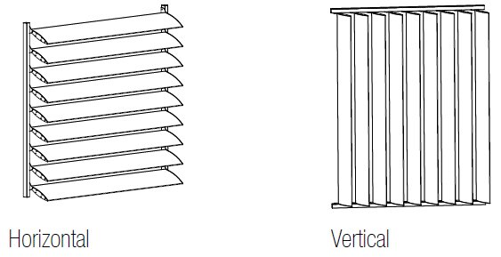

Conforme Cliente

 |  |  |  |  |  |  | a |  |  | de |  |  |  |  | de

